상품제안서
2026년형 네파 정품 방한 넥워머 | 상품코드: S44129

 |  |  |  |  |  |  | 02-713-8555 | www.synergygift.co.kr
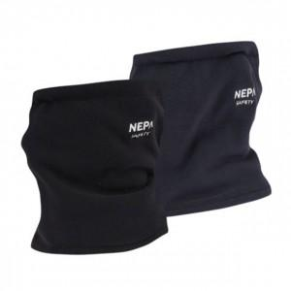

【상세/제작정보】 | <p><span style="font-size: 18.6667px;">※ 라벨지 스티커 6*3cm</span>​​</p>

【인쇄/포장옵션】 | 스티커 / 종이케이스+선물포장

【공급단가】 | 수량 | 50~ | 100~ | 300~ | 1,000~ | 3,000~
*VAT별도 | 블랙 | 13,380원 | 12,850원 | 12,230원 | 11,910원 | 11,700원
 | 네이비 | 13,380원 | 12,850원 | 12,230원 | 11,910원 | 11,700원

【상품 URL】 | https://www.synergygift.co.kr:443/src/goods_detail.php?gdno=44129

